Estadísticas
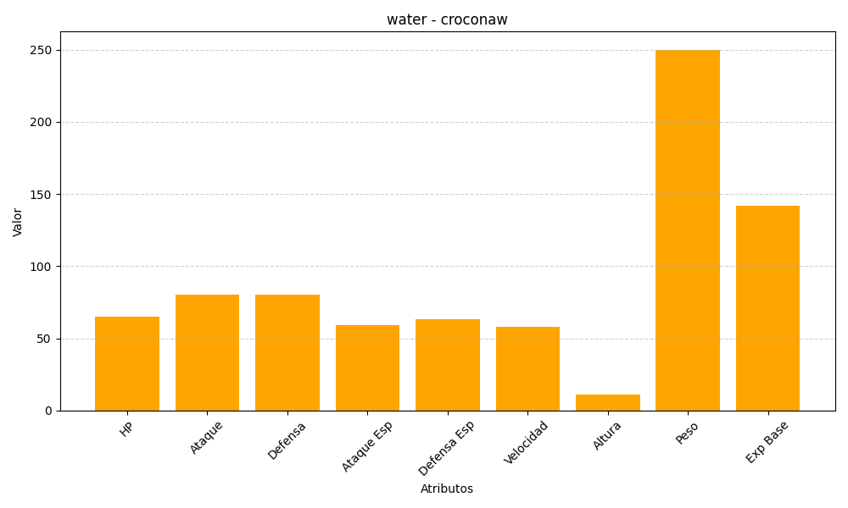
ID | Nombre | Tipo | HP | Ataque | Defensa | Ataque Especial | Defensa Especial | Velocidad | Altura | Peso | Experiencia Base
159 | croconaw | water | 65 | 80 | 80 | 59 | 63 | 58 | 11 | 250 | 142

